說明
專案名稱： G67膠面裂紋檢驗方法優化
改善問題： 人工取放過程中顯微鏡鏡頭觸碰膠面導致膠面刮傷產品報廢
目前作法：目鏡距離待測物只有8mm
創新方案：更換檢驗顯微鏡，最短距離離待測物拉高到23mm
相關數據： 更換前不良率0.5~1% , 更換後不良率0%
預期效益： 提升G67整體良率0.5~1%
營業秘密內容：
附件：Before 有變更前圖片 , After有變更後圖片
請將相關圖片引用到報告中
所有專案均嚴格使用提供的 Ennostar PPT 範本與視覺格式。
Agenda及頁面標題固定為： A. 背景說明及問題描述 B. 創新特徵及內容描述 C. 效益說明 D. 以營業秘密保護之考量 Summary
不得自行變更上述分類標題。 簡報須保留 Ennostar Logo、Confidential頁尾及既有版面風格。 效益應盡可能量化；未經實測的數值須標示「估算」並說明計算方式。 所有文字、圖形及流程圖必須可編輯。 完成前逐頁檢查文字錯位、重疊、裁切、字型、頁碼及頁尾。內文字體大小以14~8之間，盡可能不要小於8
引用附件資料，可自行針對資料進行裁減優化
提供「摘要說明」，控制在約 300 字內：
A.改善問題：
B.營業秘密特徵：
C.效益：
D.保密考量：

before
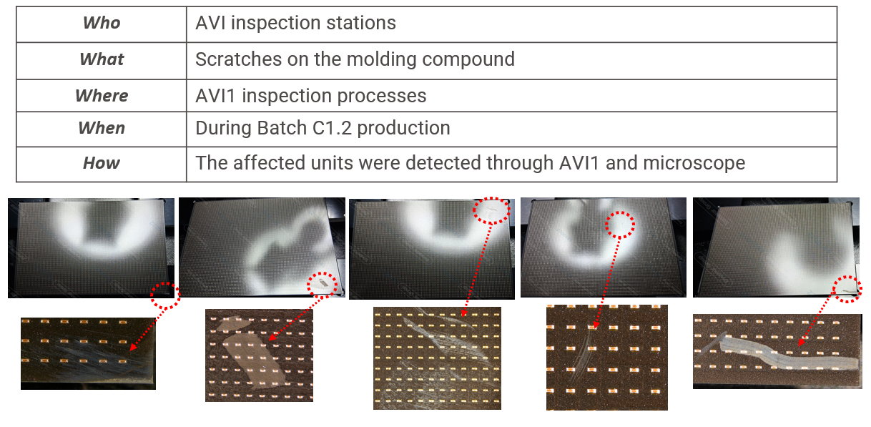

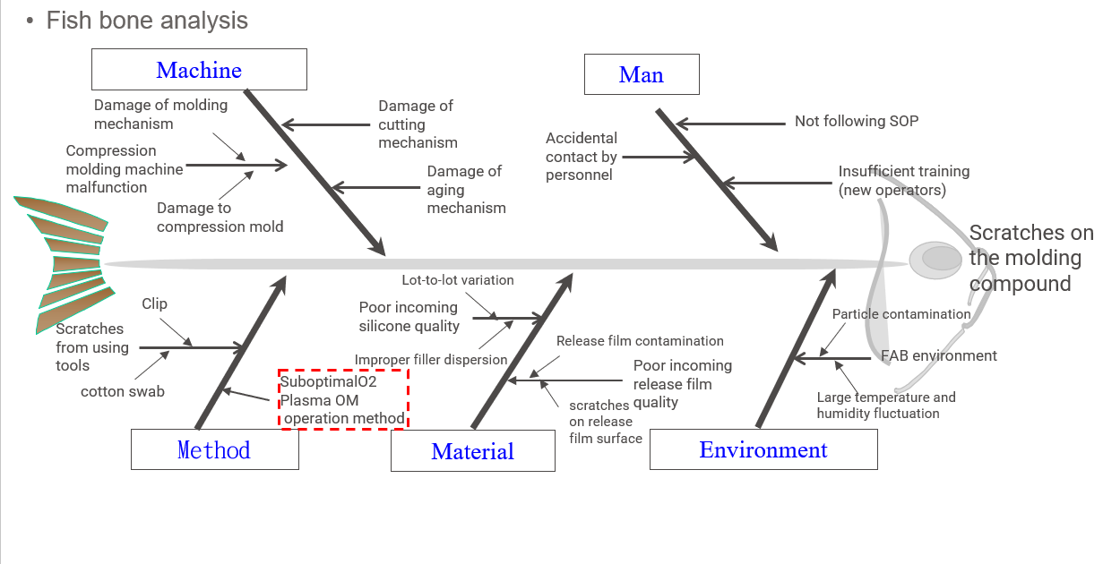

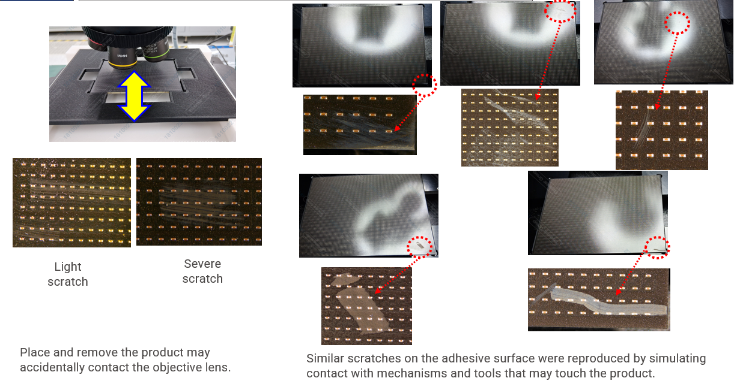

After
